Обложка
Курс: Microsoft Excel | Уровень IV Макросы на VBA

 |  | Модуль 5 | Циклы и функции
Данный модуль направлен на изучение языка приложения Microsoft Excel - VBA, в рамках курса вы изучите:

знакомство с основными видами циклов и решение практических задач, отражающих смысл и задачи разных циклов - исправление данных на листах, вычисления на листах, множественный подбор параметров, исправление данных на листах, пользовательские функции, архитектура создания, отличие от процедур, примеры функций, защиту проектов VBA, надежное скрытие листов



Преподаватель: |  | Чмель Виктор Иванович

Контакты: | e-mail | vchmel@edubmstu.ru

Прогресс
ПРОГРЕСС ВЫПОЛНЕНИЯ МОДУЛЯ
 | 1 ряд | 2 ряд | 3 ряд | 4 ряд
 | 0% | 0% | 0% | 100%

0

1 ряд | 2 ряд | 3 ряд | 4 ряд
0% |  |  | 100%

Выполнено заданий
Д/З

 |  |  |  | 0 | из | 15 | Q

Модуль 5
Если Вы хотите узнать, как называется какое-то свойство или метод у объекта, запишите действия с ним макрорекордером и посмотрите код полученного макроса
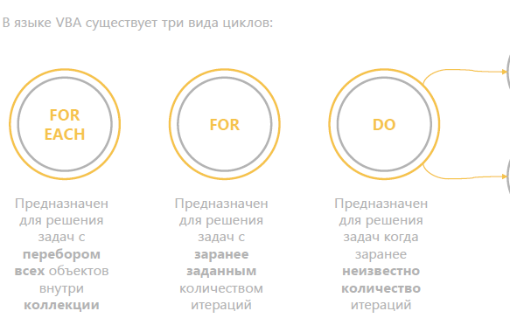
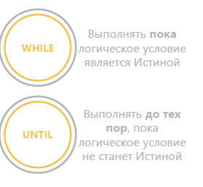
Цикл - позволяет реализовать записанную для одного объекта процедуру разной сложности (для книг или книги, литов или листа, диапазона) на множестве таких же объектов N раз |  | Модуль 5 СОДЕРЖАНИЕ |  | ВЫПОЛНЕНО
 |  |  | https://disk.yandex.ru/d/G7yL-1N1UR0XOw
 |  | Цикл For each в VBA |  |  | Нет
 |  | Объекты как коллекции и ограничители |  |  | Нет
 |  | Простой цикл по листам |  |  | Нет
 |  | Сложный цикл по листам |  |  | Нет
 |  | Цикл по ячейкам (for each cell in selection) |  |  | Нет
 |  | Множественный подбор параметров |  |  | Нет
 |  | Цикл For |  |  | Нет
 |  | Ограничение на количество повторений |  |  | Нет
Любой цикл должен в конце "закрываться" оператором Next
 |  | Роль свойства UsedRange |  |  | Нет
 |  | Цикл Do Loop |  |  | Нет
 |  | Ограничители для цикла-петли |  |  | Нет
 |  | Исправление выгрузок |  |  | Нет
 |  | Создание функций в VBA |  |  | Нет
Создание программы-цикла | Создание пользовательской функции | Написание функций |  |  | Нет
Как записывается - вручную через редактор | Как записывается - вручную через редактор | Защита в VBA, скрытие листов |  |  | Нет
Инициация - Sub | Инициация - Function
Окончание записи - End Sub | Окончание записи - End Function
Вызов - кнопкой, через окно макросы и т.п. | Вызов - написанием знака равно в ячейке Эксель
Объявление переменных - Вручную | Объявление переменных - Вручную на трех уровнях

ДЗ
 | Два задания
4 | Подберите параметры на листе ДЗ_1 макросом (можно слегка подправить наш макрос)
4 | Модифицируйте нашу функцию суммирования по цветам, чтобы теперь она считала среднее по цвету

Подсказки
Макросы-петли лучше запускать в пошаговом режиме, чтобы подбор не ушел в бесконечность
Макрос функция будет похожа на суммирование по цвету, но вам понадобится еще и
счетчик, который будет считать количество ячеек определенного цвета, чтобы потом полученную сумму на него разделить
Готовый код функции можно посмотреть |  |  |  | Но вначале лучше попробовать сделать все самим
 |  | Здесь
 | По завершению коснитесь ячейки F12 |  | Нет

Function Среднее_по_цвету(DataRange As Range, ColorSample As Range) As Double
Dim cell As Range, total As Double, n As Long
For Each cell In DataRange
If IsNumeric(cell) And cell.Interior.Color = ColorSample.Interior.Color Then
total = total + cell.Value
n = n + 1
End If
Next cell
AverageByColor = total / n
End Function

Назад

ПамяткаForEach
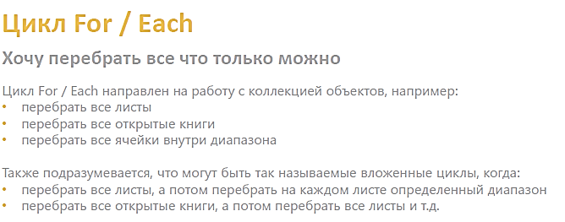

Часто применяемая команда тут
For each cell in Selection
т.е. для всех выделенных ячеек

ПамяткаFor
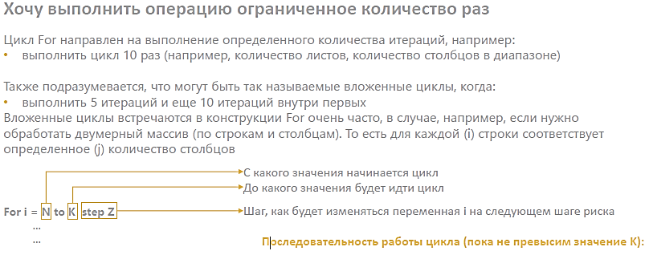

ПамяткаDoLoop
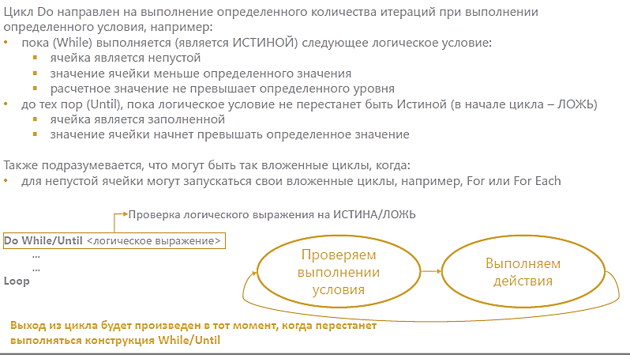

СправФункци
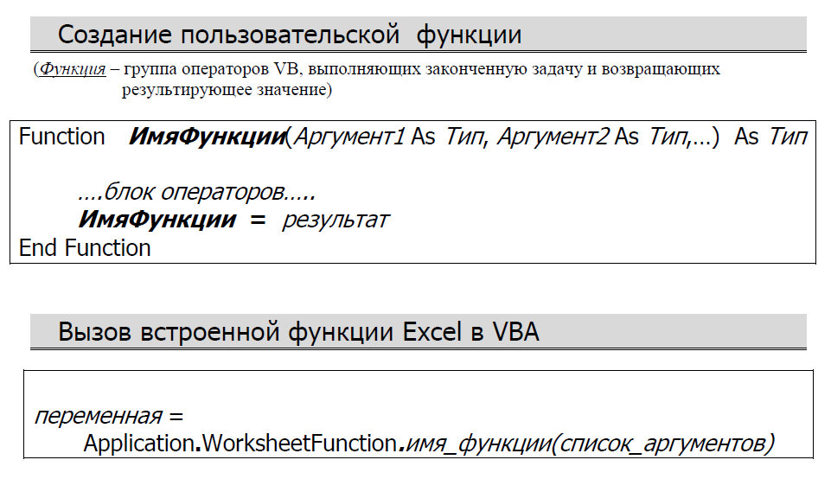

 | Переменные в функции

4 | объявляются как аргументы функции - передаваемые функции параметры
4 | объявляется (одна) как результат функции - конечный итог функции тоже имеет определенный тип данных
4 | объявляются внутри функции - промежуточные для расчета результата, передаваего пунктом 1

ЗащитаVBA
Защита в VBA |  | Защита в VBA
Что можно защитить |  | Что можно скрыть

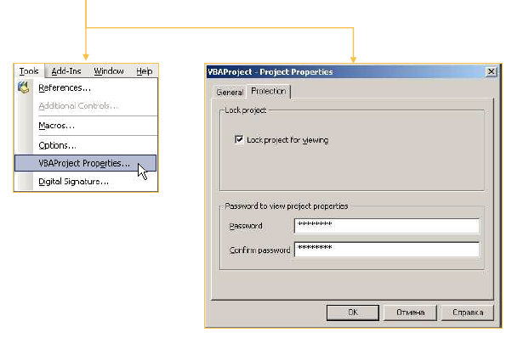
Книги или листы | Проект VBA | Скрыть листы
 |  | Можно выбрать любой лист в редакторе
Пример цикла по защите листов |  | в проводнике (если его не видно, нажмите Ctrl R)
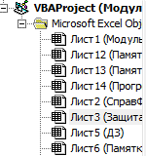
Sub Защита_листов()
Dim wb As Workbook
Dim shtX As Worksheet
Set wb = ThisWorkbook
For Each shtX In wb.Sheets
shtX.Protect ("111")
Next shtX
End Sub

 |  | И внизу в окне свойств (если его не видно, нажмите F4)
 |  | Выберите один из двух режимов невидимости
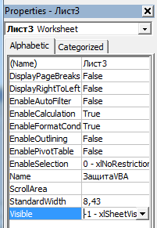

Пример цикла по снятию защиты с листов

Sub Разблокировка_листов()
Dim wb As Workbook
Dim shtX As Worksheet
Set wb = ThisWorkbook
For Each shtX In wb.Sheets
shtX.Unrotect ("111")
Next shtX
End Sub

 |  |  | лист скрыт, словно его скрыли в обычном Экселе

 |  |  | лист скрыт, его можно показать только переключив
 |  |  | ползунок в рассматриваемом меню на ВИЗИБЛ

 |  |  | лист виден

Для книги метод работает аналогично - Workbook.Protect("111")

ЛичнКнигаМакросов
Личная книга макросов создает "виртуальную книгу", храняющую макросы, которая всегда загружается вместе с Эксель
Как ее создать?
1. Нажать кнопку запись макроса на вкладке Разработчик
2. Выбрать личную книгу макросов, начать запись и тут же остановить
3. Зайти в Visual Basic, там у Вас появится новый проект с название PERSONAL
4. В данном проекте надо открыть папку Modules, там будет пустой макрос, в текст его кода и нужно как раз и вставить требуемый код макроса или макроса-функции
5. После выхода из книги, в которой Вы проделали эти действия надо будет подтвердить сохранение личной книги макросов
6. Все макросы из личной книги макросов будут доступны для вызова нажатием кнопки Макросы
Нажав кнопку изменить можно задать горячую клавишу
Что же касается функции, сохраненной в личную книгу, ее можно будет вызвать через кнопку
Функцию также можно вызвать, прописав после равно ее полный путь =PERSONAL.XLSB!СЦЕПВСЕ( а далее нажать Shift F3
Помните, если Вы создали личную книгу макросов, она будет загружаться каждый раз вместе с любой книгой Эксель и будет видима только внутри редактора Visial Basic
На маломощных компьютерах это может приводить к более долгой загрузке книг Эксель и т.п.

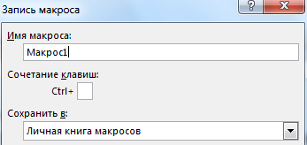

Чтобы удалить личную книгу ее надо найти и стереть по одному из следующих адресов на Вашем компьютере
C:\Program Files\Microsoft Office\Office12\XLSTART
C:\Documents and Settings\Computer\Application Data\Microsoft\Excel\XLSTART
C:\Users\имя-вашей-учетной-записи\AppData\Roaming\Microsoft\Excel\XLSTART

